OB
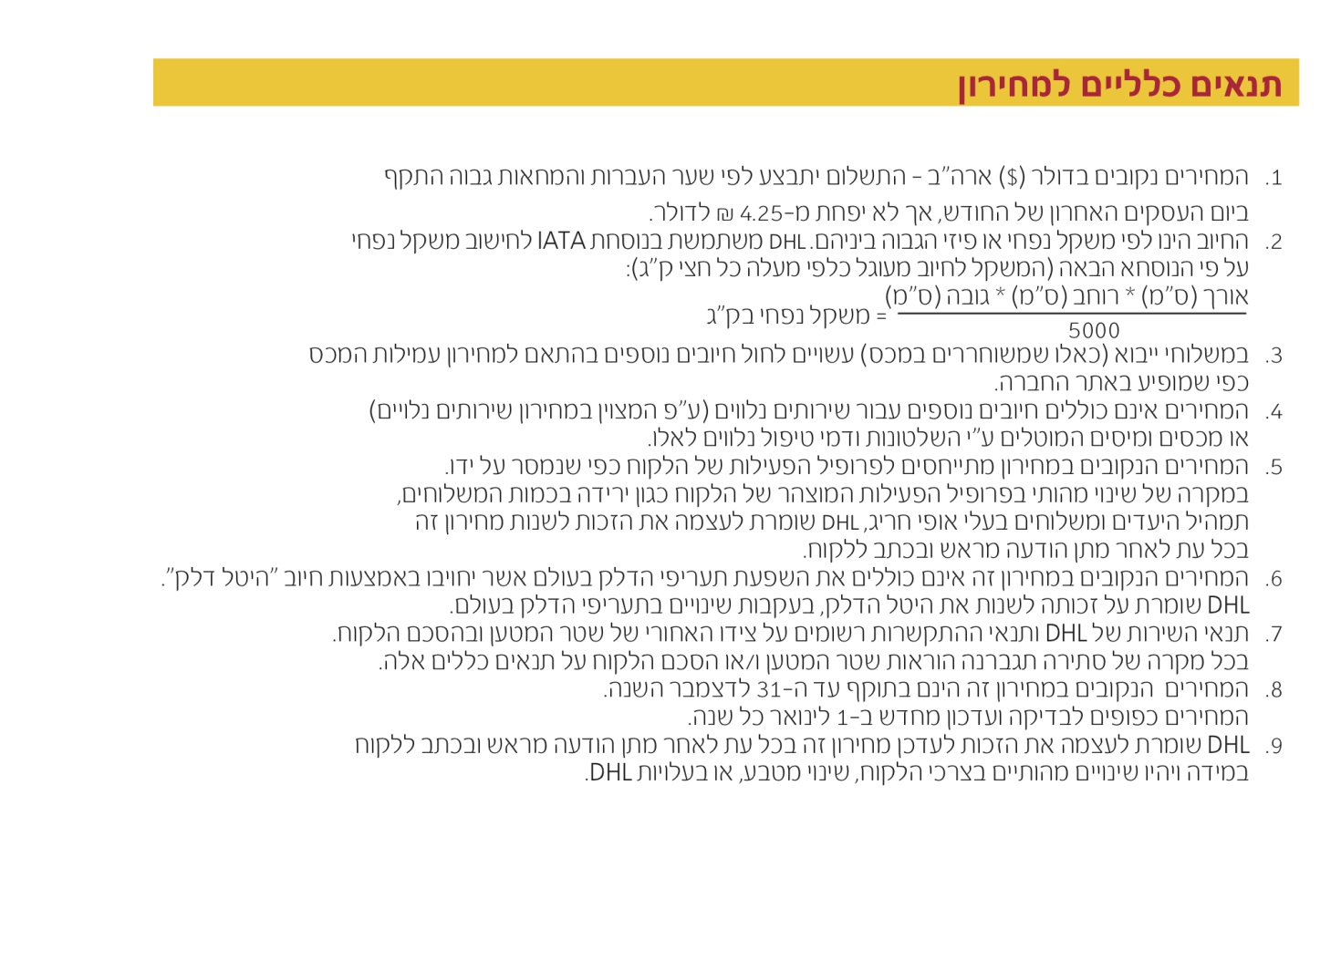
 |  |  | Time Definite

:שם הלקוח |  |  | תאריך מסירה:

אקספרס יצוא מסירה עד לסוף יום העסקים 18:00 DHL |  |  |  |  | המחירון בתוקף עד: |  | 2016-12-31
מסמכים עד 2.0 ק"ג
משקל בק"ג | ארה"ב וקנדה | מערב אירופה | סין והונג קונג | מזרח רחוק | דרום אמריקה | מזרח אירופה | שאר העולם
 | אזור 1 | אזור 2 | אזור 3 | אזור 4 | אזור 5 | אזור 6 | אזור 7
0.5 | 8.54 | 8.88 | 11.15 | 11.69 | 12.09 | 14.21 | 14.93
1.0 | 13.12 | 16.78 | 20.02 | 20.94 | 22.34 | 23.72 | 26.66
1.5 | 16.01 | 20.18 | 24.51 | 25.62 | 27.05 | 28.29 | 32.28
2.0 | 18.89 | 23.58 | 29.01 | 30.30 | 31.76 | 32.85 | 37.91

אקספרס יצוא מסירה עד לסוף יום העסקים 18:00 DHL |  |  |  |  | המחירון בתוקף עד: |  | 2016-12-31

משקל בק"ג | ארה"ב וקנדה | מערב אירופה | סין והונג קונג | מזרח רחוק | דרום אמריקה | מזרח אירופה | שאר העולם
 | אזור 1 | אזור 2 | אזור 3 | אזור 4 | אזור 5 | אזור 6 | אזור 7
0.5 | 9.17 | 9.53 | 11.97 | 12.55 | 12.99 | 15.26 | 16.02
1.0 | 14.05 | 17.94 | 21.41 | 22.40 | 23.97 | 25.42 | 28.55
1.5 | 17.12 | 21.59 | 26.22 | 27.40 | 29.00 | 30.29 | 34.59
2.0 | 20.19 | 25.23 | 31.02 | 32.40 | 34.02 | 35.16 | 40.63
2.5 | 23.27 | 28.85 | 35.81 | 37.38 | 39.04 | 40.01 | 46.64
3.0 | 25.55 | 31.82 | 40.25 | 42.00 | 43.35 | 44.69 | 52.07
3.5 | 27.83 | 34.78 | 44.69 | 46.62 | 47.67 | 49.36 | 57.50
4.0 | 30.11 | 37.74 | 49.13 | 51.24 | 51.98 | 54.03 | 62.93
4.5 | 32.39 | 40.71 | 53.57 | 55.86 | 56.30 | 58.71 | 68.36
5.0 | 34.67 | 43.67 | 58.01 | 60.48 | 60.61 | 63.38 | 73.79
5.5 | 36.67 | 45.60 | 61.59 | 64.22 | 64.50 | 67.46 | 78.51
6.0 | 38.67 | 47.52 | 65.18 | 67.96 | 68.39 | 71.54 | 83.23
6.5 | 40.68 | 49.45 | 68.77 | 71.70 | 72.27 | 75.62 | 87.95
7.0 | 42.68 | 51.38 | 72.36 | 75.44 | 76.16 | 79.70 | 92.67
7.5 | 44.69 | 53.30 | 75.95 | 79.17 | 80.05 | 83.78 | 97.40
8.0 | 46.69 | 55.23 | 79.53 | 82.91 | 83.94 | 87.86 | 102.12
8.5 | 48.69 | 57.15 | 83.12 | 86.65 | 87.83 | 91.94 | 106.84
9.0 | 50.70 | 59.08 | 86.71 | 90.39 | 91.71 | 96.02 | 111.56
9.5 | 52.70 | 61.01 | 90.30 | 94.13 | 95.60 | 100.10 | 116.28
10.0 | 54.71 | 62.93 | 93.89 | 97.86 | 99.49 | 104.18 | 121.01
11.0 | 57.08 | 66.86 | 98.52 | 102.69 | 106.39 | 111.57 | 129.62
12.0 | 59.46 | 70.78 | 103.15 | 107.51 | 113.29 | 118.97 | 138.24
13.0 | 61.83 | 74.70 | 107.78 | 112.34 | 120.19 | 126.36 | 146.85
14.0 | 64.21 | 78.63 | 112.41 | 117.16 | 127.09 | 133.75 | 155.47
15.0 | 66.59 | 82.55 | 117.05 | 121.98 | 133.99 | 141.14 | 164.09
16.0 | 68.96 | 86.48 | 121.68 | 126.81 | 140.89 | 148.53 | 172.70
17.0 | 71.34 | 90.40 | 126.31 | 131.63 | 147.79 | 155.93 | 181.32
18.0 | 73.72 | 94.32 | 130.94 | 136.46 | 154.69 | 163.32 | 189.93
19.0 | 76.09 | 98.25 | 135.57 | 141.28 | 161.59 | 170.71 | 198.55
20.0 | 78.47 | 102.17 | 140.21 | 146.10 | 168.49 | 178.10 | 207.17
21.0 | 81.25 | 106.16 | 144.74 | 150.81 | 174.81 | 184.80 | 214.67
22.0 | 84.03 | 110.14 | 149.28 | 155.51 | 181.14 | 191.49 | 222.17
23.0 | 86.82 | 114.12 | 153.81 | 160.22 | 187.46 | 198.19 | 229.67
24.0 | 89.60 | 118.11 | 158.35 | 164.92 | 193.79 | 204.89 | 237.17
25.0 | 92.39 | 122.09 | 162.89 | 169.62 | 200.11 | 211.58 | 244.67
26.0 | 95.17 | 126.08 | 167.42 | 174.33 | 206.43 | 218.28 | 252.17
27.0 | 97.95 | 130.06 | 171.96 | 179.03 | 212.76 | 224.97 | 259.67
28.0 | 100.74 | 134.04 | 176.49 | 183.74 | 219.08 | 231.67 | 267.17
29.0 | 103.52 | 138.03 | 181.03 | 188.44 | 225.41 | 238.37 | 274.67
30.0 | 106.31 | 142.01 | 185.57 | 193.14 | 231.73 | 245.06 | 282.17
35.0 | 124.19 | 162.47 | 212.99 | 221.40 | 267.91 | 284.00 | 324.05
40.0 | 142.07 | 182.93 | 240.41 | 249.66 | 304.09 | 322.94 | 365.93
45.0 | 159.95 | 203.39 | 267.83 | 277.92 | 340.27 | 361.88 | 407.81
50.0 | 177.83 | 223.85 | 295.25 | 306.18 | 376.45 | 400.82 | 449.69
60.0 | 213.59 | 264.77 | 350.09 | 362.70 | 448.81 | 478.70 | 533.45
70.0 | 249.35 | 305.69 | 404.93 | 419.23 | 521.17 | 556.58 | 617.21
80.0 | 283.07 | 343.25 | 455.81 | 472.26 | 590.41 | 629.54 | 699.65
90.0 | 316.79 | 380.81 | 506.69 | 525.30 | 659.65 | 702.50 | 782.09
100.0 | 350.51 | 418.37 | 557.57 | 578.34 | 728.89 | 775.46 | 864.53

תוספת ל 0.5 ק"ג במשקלים שמעל 10 ק"ג
 | ארה"ב וקנדה | מערב אירופה | סין והונג קונג | מזרח רחוק | דרום אמריקה | מזרח אירופה | שאר העולם
 | אזור 1 | אזור 2 | אזור 3 | אזור 4 | אזור 5 | אזור 6 | אזור 7
10-20 kg | 1.19 | 1.97 | 2.32 | 2.42 | 3.45 | 3.70 | 4.31
20-30 kg | 1.40 | 2.00 | 2.27 | 2.36 | 3.17 | 3.35 | 3.75
30-70 kg | 1.79 | 2.05 | 2.75 | 2.83 | 3.62 | 3.90 | 4.19
70-300 kg | 1.69 | 1.88 | 2.55 | 2.66 | 3.47 | 3.65 | 4.13
300+ kg | 1.67 | 1.85 | 2.52 | 2.62 | 3.44 | 3.63 | 4.11
1. המחירים נקובים ב- $ ארה"ב ובכפוף לתנאים כלליים למחירון בעמוד הבא.
2. דוגמא לחישוב משלוח במשקל 60 ק"ג = מחיר של 50 ק"ג + 20 X מחיר ל 0.5 ק"ג בשורה של 30-70 ק"ג

אקספרס יצוא מסירה עד 9:00 DHL*
התחייבות לפיזור לפני 9:00 למחרת יום עסקים האפשרי מעל 53 מדינות ברחבי העולם
תוספת 28 $ למחיר DHL אספרס ברחבי העולם

אקספרס יצוא מסירה עד 12:00 DHL*
התחייבות לפיזור לפני 12:00 למחרת יום עסקים האפשרי מעל 53 מדינות ברחבי העולם
תוספת 6.5 $ למחיר DHL אספרס ברחבי העולם

